Stack per Task
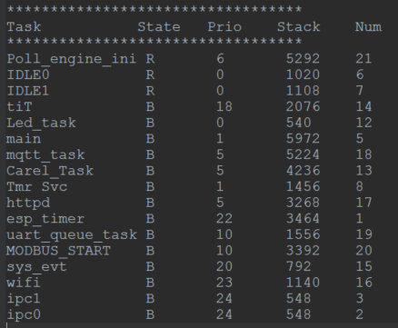
La seguente tabella è stata ottenuta usando la funzione vTaskList di FreeRtos (this function lists all the current tasks, along with their current state and stack usage high water mark).
La chiamata della funzione in questo specifico caso è stata fatta all'interno del task principale (Carel_Task) e lo si deduce dal fatto che lo stato di questo task presenta di fianco una lettera 'R' ovvero Running.
I rimanenti thread sono bloccati.
NB. I due task IDLE0 e IDLE1 (in alcuni esempi di utilizzo di freeRtos esiste ad esempio solo IDLE) sono correlati al funzionamento del watchdog (TWDT = task watchdog timer).
Il TWDT si lega in automatico ai due task monitorando la loro esecuzione durane il funzionamento del programma.
Volendo il watchdog può essere associato ad altri task disabilitando via menuconfig il controllo di IDLE0 e IDLE1.

 | Task | State | Prio | Stack | Num | stack impostato |  | margine per task

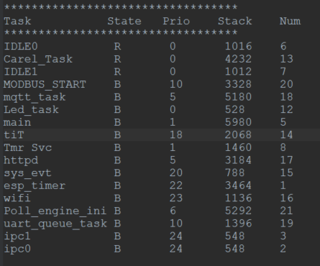
di sistema | IDLE0 | R | 0 | 1016 | 6 |  |  | NC
aggiunto | Carel_Task | R | 0 | 4232 | 13 | 8448 |  | 4216
di sistema | IDLE1 | R | 0 | 1012 | 7 |  |  | NC
aggiunto | MODBUS_START | B | 10 | 3328 | 20 | 4096 |  | 768
aggiunto | mqtt_task | B | 5 | 5180 | 18 | 8192 |  | 3012
aggiunto | Led_task | B | 0 | 528 | 12 | 1024 |  | 496
di sistema | main | B | 1 | 5980 | 5 | 7680 |  | 1700
di sistema | tiT | B | 18 | 2068 | 14 | 3072 |  | 1004
di sistema | TmrSvc | B | 1 | 1460 | 8 | 2048 |  | 588
 | httpd | B | 5 | 3184 | 17 | ? |  | NC
di sistema | sys_evt | B | 20 | 788 | 15 | 2304 |  | 1516
di sistema | esp_timer | B | 22 | 3464 | 1 | 3584 |  | 120
 | wifi | B | 23 | 1136 | 16 | ? |  | NC
aggiunto | Poll_engine_ini | B | 6 | 5292 | 21 | 7168 |  | 1876
aggiunto | uart_queue_task | B | 10 | 1396 | 19 | 2048 | (legato al modbus) | 652
di sistema | ipc1 | B | 24 | 548 | 3 | 1024 |  | 476
di sistema | ipc0 | B | 24 | 548 | 2 | 1024 |  | 476

 | Task creati e poi cancellati una volta terminata l'operazione
aggiunto | GME_ota_task | B | 5 | 4864 | 22 | 8192 |  | 3328
aggiunto | DEV_ota_task | B | 5 | 6480 | 22 | 8192 |  | 1712

In questo caso invece la funzione è stata chiamata all'interno del task di Polling.
Troviamo per l'appunto come unico task in running quello del polling.
I valori dello stack per ogni task non si discostano dai valori trovati nella situazione precedente.

Heap memory
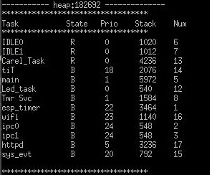
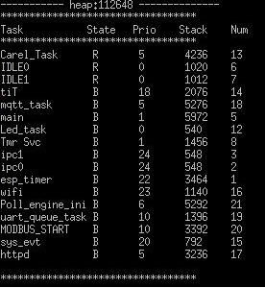
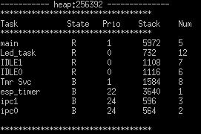
I valori della heap memory sono statu ottenuti usando la funzione esp_get_free_heap_size() di FreeRtos

Heap memory prima dell'inizio del Carel_Task (task principale)
256392
Heap memory con Carel_Task (task principale) attivo e ulteriori task di sistema (wifi, httpd,etc...)
182692
Heap memory a regime con polling attivo
112648

Codice utilizzato
NB: Per poter utilizzare le funzioni offerte da FreeRtos bisogna abilitarle via menuconfig entrando in:
Component Config ----> FreeRtos ----> [*] Enable freeRtos trace facility
[*] Enable freeRtos stats formatting function
NB: Il codice utilizza un buffer da 800 bytes in relazione al fatto che
la funzione vTaskList necessità di 40bytes per task per immagazzinare i dati utili.
#include "freertos/task.h"
char ptrTaskList[800];
void TaskInfo(void)
{
printf("----------- heap:%u --------------\r\n", esp_get_free_heap_size());
vTaskList(ptrTaskList);
printf("**********************************\r\n");
printf("Task State Prio Stack Num\r\n");
printf("**********************************\r\n");
printf(ptrTaskList);
printf("\r\n**********************************\r\n");
}

